Časť č. 2
 | P.č. | Názov tovaru | Špecifikácia predmetu zákazky - požadovaná verejným obstarávateľom | Počet kusov | Jednotková cena bez DPH | Cena celkom bez DPH | Cena celkom s DPH | Identifikácia ponúkaného tovaru*
 | 1 | Smart televízor 55'' | 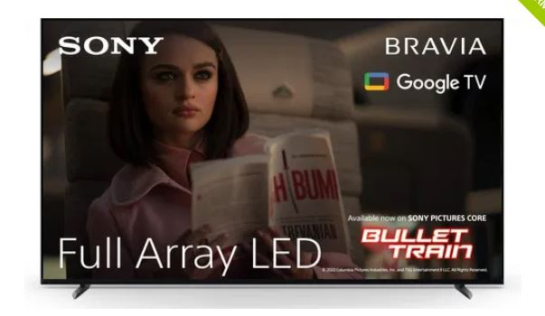 Popis všeobecne -Smart TV -uhlopriečka: min. 50´´ - max. 58´´ -energetická trieda: min. G -rozlíšenie: min. 4K Ultra HD -vstavané bezdrôtové pripojenie: min. Wifi, Bluetooth -párovanie s mobilným zariadením Apple AirPlay 2 -grafické vstupy: USB min. 2x, HDMI min. 3x -LAN, digitálny optický/digitálny audio výstup, CI / CI+ slot, -digitálny audio výstup -uchytenie na stenu -reproduktor: min. 20W -typ tuneru: DVB-T2/HEVC, DVB-S2,DVB-C -webový prehliadač -napätie: 220-240 V, 50 Hz Obrázok je informatívny, parametre záväzné Napr.: - Samsung QE55QN85D - Sony Bravia XR-55X90L, - LG 75NANO81T6A, alebo ekvivalent. Ilustračné zobrazenie: | 3 |  | 0.00 € | 0.00 €
 | 2 | Držiak kĺbový | 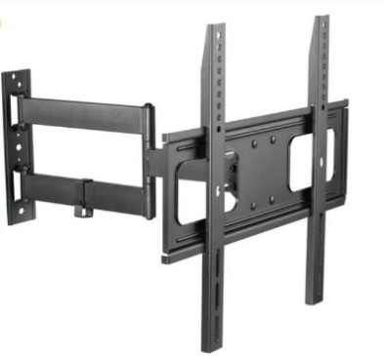 Popis všeobecne -TV držiak, kĺbový s uchytením na stenu -držiak musí byť KOMPATIBILNÝ s ponúkaným Smart televízorom 55´´ -náklon min. +/- 20°, natočenie min. 180°, rotácia min. 6° -vrátane systému na usporiadanie káblov, hmoždiniek, príslušenstva na montáž. Obrázok je informatívny, parametre záväzné Napr.: -AlzaErgo M220B Convey, kĺbový, 32"-70" alebo ekvivalent kompatibilný so značkou a modelom ponúkaného Smat televízora 55´´ Ilustračné zobrazenie: | 2 |  | 0.00 € | 0.00 €
 | 3 | Smart televízor 75' | 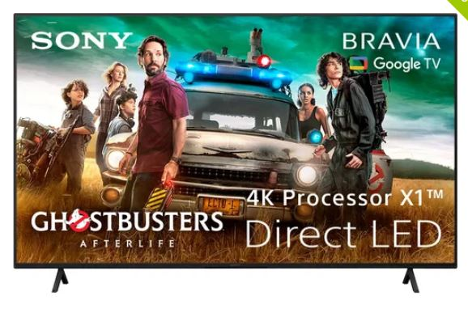 Popis všeobecne - Smart TV - uhlopriečka 75´´+/-2“ -energetická trieda min. G -rozlíšenie min. 4K Ultra HD -vstavané Wifi, Bluetooth -párovanie s mobilným zariadením, Apple AirPlay 2 -grafické vstupy USB min. 2x, HDMI min. 3x -LAN, digitálny optický/digitálny audio výstup, CI / CI+ slot, digitálny audio výstup -uchytenie na stenu -reproduktor min. 20W -DVB-T2/HEVC, DVB-S2,DVB-C -napätie 220-240 V, 50 Hz Obrázok je informatívny, parametre záväzné Napr.: - Samsung QE75Q80D - Sony Bravia KD-75X81J alebo ekvivalent. Ilustračné zobrazenie: | 1 |  | 0.00 € | 0.00 €
 | 4 | TV stojan | 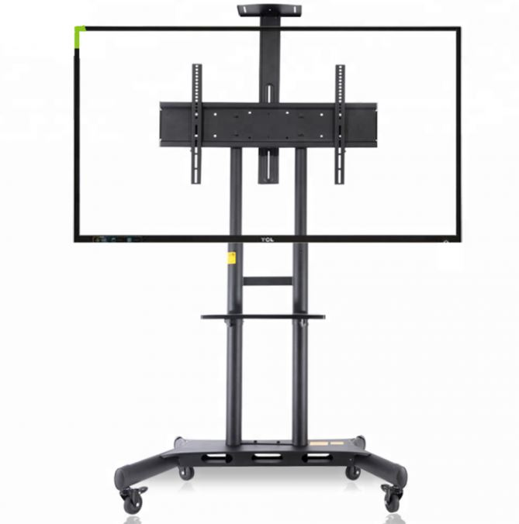 Popis všeobecne -TV stojan s kolieskami, na zavesenie televízora pre veľmi jednoduchú a rýchlu mobilitu (vhodný na prezentovanie) -vhodný pre televízory s uhlopriečkou 55" až 80" -nastaviteľná výška obrazovky -min. výška stojana 1350 mm -systém vedenia káblov -polička na príslušenstvo (odnímateľná) -kolieska stojana- všetky s brzdou -funkcia uzamknutia televízora (ochrana pred krádežou) -vrátane - úplná stabilita -stojan musí byť KOMPATIBILNÝ s ponúkaným Smart televízorom 55´´ a 75´´ Obrázok je informatívny, parametre záväzné Napr.: - AVA181 TV stojan 90 kg alebo ekvivalent kompatibilný so značkou a modelom ponúkaného Smat televízora 55´´a 75´´. Ilustračné zobrazenie: | 2 |  | 0.00 € | 0.00 €
 | SPOLU |  |  |  |  | 0.00 € | 0.00 €

1 | * Uchádzač preukáže splnenie požiadaviek na predmet zákazky buď a) uvedením názvu ponúkaného tovaru a odkazom na webovú adresu, kde je dostupná kompletná špecifikácia ponúkaného tovaru tak, aby bolo možné vyhodnotiť splnenie požiadaviek na predmet zákazky alebo b) uvedením názvu ponúkaného tovaru a predložením technického listu ponúkaného tovaru
2 | Cenová ponuka je vrátane dopravy, vykládky. Súčasťou je aj vynosenie tovaru do určenej miestnosti na mieste dodania a odstránenie a likvidácia obalov súvisiacich s prepravou a doručením.
3 | Miestom dodania sú skladové priestory – Primaciálne nám. 1, Bratislava. Miesto disponuje výťahom.
4 | Verejný obstarávateľ požaduje dodanie nového tovaru so záručnou dobou 24 mesiacov.
5 | Dodanie tovaru je potrebné oznámiť minimálne dva pracovné dni vopred s dodaním v pracovných dňoch v čase 08:00 - 14:00 hod.
6 | Verejný obstarávateľ má právo odmietnuť prevzatie tovaru pre preukázateľné vady dodaného tovaru (napr. nedostatočná kvalita, nedodržanie špecifikácie a požiadaviek na tovar, poškodený obal tovaru a pod.).
7 | Verejný obstarávateľ si vyhradzuje právo vrátiť nepoškodený tovar v pôvodných obaloch do 14 dní od prevzatia tovaru ak zistí, že dodaný tovar nespĺňa ktorúkoľvek z požadovaných technických špecifikácií vyžadovaných kupujúcim alebo nespĺňa osobitné požiadavky na plnenie.
8 | Požaduje sa dodanie tovaru s dokumentáciou: návod na použitie v slovenskom jazyku, záručný list a preberací protokol.
9 | Predávajúci sa zaväzuje dodať kupujúcemu predmet kúpy podľa č. najneskôr do 15 kalendárnych dní odo dňa vystavenia objednávky.

Kombinovaná ponuka
 | P.č. | Názov tovaru | Špecifikácia predmetu zákazky - požadovaná verejným obstarávateľom | Počet kusov | Jednotková cena bez DPH | Cena celkom bez DPH | Cena celkom s DPH | Identifikácia ponúkaného tovaru*
 | 1 | Mikrovlnná rúra | - priemer otočného taniera rúry: min. 25,5cm - voľne stojaca s objemom min. 20 litrov max. 25 litrov - minimálne 5 úrovní nastavenia - mechanické príp. digitálne ovládanie príp. kombinácia ovládania mechanické/digitálne) - signalizácia ukončenia - otváranie dverí do strany pomocou tlačidla príp. ťahom bez potreby tlačidla - výkon min. 700W max. 1000W Farba: BIELA príp. ČIERNA príp. ANTIKÓR príp. kombinácia týchto farieb | 6 |  | 0.00 € | 0.00 €
 | 2 | Rýchlovarná kanvica nerezová | Popis všeobecne - telo kanvice NEREZOVÉ - objem kanvice: min. 1,5 litra max. 1,8 litra - špirála príp. topné teleso na ohrev sú SKRYTÉ pod nerezovým dnom - kontrolné svetlo zapnutia - ukazovateľ hladiny vody - automatické vypnutie - bezpečnostná poistka proti prehriatiu - ochrana proti spusteniu naprázdno - výklopné viečko ovládané tlačidlom v držadle Príkon: min. 1800W max. 2200W | 6 |  | 0.00 € | 0.00 €
 | 3 | Skartovačka | Popis všeobecne - manuálne skartovanie príp. aj automatická podávačka listov - počet skartovaných listov: min. 5 listov (manuálne) - vstupná štrbina: min. 220mm - obsah koša: min. 20 litrov max. 50 litrov - hlučnosť: max. 70dB Stupeň utajenia: min. DIN P-4 Drť po skartácii: tvar obdĺžnik, rozmer max. 50x4mm Iné požiadavky: skartovanie plastových kariet (napr. bankových a pod.), snímač automatického spustenia, spätný chod Farba: bez preferencií | 8 |  | 0.00 € | 0.00 €
 | 4 | Kávovar | Popis všeobecne - manuálne skartovanie príp. aj automatická podávačka listov - počet skartovaných listov: min. 5 listov (manuálne) - vstupná štrbina: min. 220mm - obsah koša: min. 20 litrov max. 50 litrov - hlučnosť: max. 70dB Stupeň utajenia: min. DIN P-4 Drť po skartácii: tvar obdĺžnik, rozmer max. 50x4mm Iné požiadavky: skartovanie plastových kariet (napr. bankových a pod.), snímač automatického spustenia, spätný chod Farba: bez preferencií | 6 |  | 0.00 € | 0.00 €
 | 5 | Chladnička | Monoklimatická voľne stojaca chladnička s jedným chladiacim okruhom, nastaviteľné nožičky, Vnútorný chladený objem min. 240l. energo trieda max „E“. Rozmery chladničky min. 142 × 54 × 54 cm (v × š × h). Hmotnosť min. 38 kg, max. 40kg, max. hlučnosť 40db, nastavenie otvárania ľavé-pravé, 4sklenené police z toho 3police nastaviteľné, 4dverové police, zásuvka na ovocie a zeleninu, led osvetlenie, ročná spotreba energie max 1047kWh | 8 |  | 0.00 € | 0.00 €
 | 6 | Lampa stolová kancelárska | Popis všeobecne - LED lampa kancelárska s ohýbateľným ramenom - možnosť nastavenia uhla ramena v min. 2 bodoch - možnosť voľby zmeny intenzity svetla Materiál: plast, kov Dĺžka ramena: min. 39cm Farba: ČIERNA príp. BIELA príp. ANTIKÓR príp. kombinácia týchto farieb (aspoň 2) | 6 |  | 0.00 € | 0.00 €
 | SPOLU |  |  |  |  | 0.00 € | 0.00 €
 | 7 | Smart televízor 55'' | Popis všeobecne -Smart TV -uhlopriečka: min. 50´´ - max. 58´´ -energetická trieda: min. G -rozlíšenie: min. 4K Ultra HD -vstavané bezdrôtové pripojenie: min. Wifi, Bluetooth -párovanie s mobilným zariadením Apple AirPlay 2 -grafické vstupy: USB min. 2x, HDMI min. 3x -LAN, digitálny optický/digitálny audio výstup, CI / CI+ slot, -digitálny audio výstup -uchytenie na stenu -reproduktor: min. 20W -typ tuneru: DVB-T2/HEVC, DVB-S2,DVB-C -webový prehliadač -napätie: 220-240 V, 50 Hz Obrázok je informatívny, parametre záväzné Napr.: - Samsung QE55QN85D - Sony Bravia XR-55X90L, - LG 75NANO81T6A, alebo ekvivalent. Ilustračné zobrazenie: | 3 |  | 0.00 € | 0.00 €
 | 8 | Držiak kĺbový | Popis všeobecne -TV držiak, kĺbový s uchytením na stenu -držiak musí byť KOMPATIBILNÝ s ponúkaným Smart televízorom 55´´ -náklon min. +/- 20°, natočenie min. 180°, rotácia min. 6° -vrátane systému na usporiadanie káblov, hmoždiniek, príslušenstva na montáž. Obrázok je informatívny, parametre záväzné Napr.: -AlzaErgo M220B Convey, kĺbový, 32"-70" alebo ekvivalent kompatibilný so značkou a modelom ponúkaného Smat televízora 55´´ Ilustračné zobrazenie: | 2 |  | 0.00 € | 0.00 €
 | 9 | Smart televízor 75' | Popis všeobecne - Smart TV - uhlopriečka 75´´+/-2“ -energetická trieda min. G -rozlíšenie min. 4K Ultra HD -vstavané Wifi, Bluetooth -párovanie s mobilným zariadením, Apple AirPlay 2 -grafické vstupy USB min. 2x, HDMI min. 3x -LAN, digitálny optický/digitálny audio výstup, CI / CI+ slot, digitálny audio výstup -uchytenie na stenu -reproduktor min. 20W -DVB-T2/HEVC, DVB-S2,DVB-C -napätie 220-240 V, 50 Hz Obrázok je informatívny, parametre záväzné Napr.: - Samsung QE75Q80D - Sony Bravia KD-75X81J alebo ekvivalent. Ilustračné zobrazenie: | 1 |  | 0.00 € | 0.00 €
 | 10 | TV stojan | 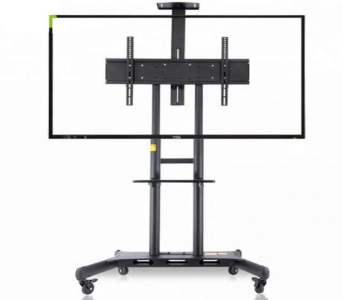 Popis všeobecne -TV stojan s kolieskami, na zavesenie televízora pre veľmi jednoduchú a rýchlu mobilitu (vhodný na prezentovanie) -vhodný pre televízory s uhlopriečkou 55" až 80" -nastaviteľná výška obrazovky -min. výška stojana 1350 mm -systém vedenia káblov -polička na príslušenstvo (odnímateľná) -kolieska stojana- všetky s brzdou -funkcia uzamknutia televízora (ochrana pred krádežou) -vrátane - úplná stabilita -stojan musí byť KOMPATIBILNÝ s ponúkaným Smart televízorom 55´´ a 75´´ Obrázok je informatívny, parametre záväzné Napr.: - AVA181 TV stojan 90 kg alebo ekvivalent kompatibilný so značkou a modelom ponúkaného Smat televízora 55´´a 75´´. Ilustračné zobrazenie: | 2 |  | 0.00 € | 0.00 €
 | SPOLU |  |  |  |  | 0.00 € | 0.00 €
 | SPOLU PRE OBE ČASTI |  |  |  |  | 0.00 € | 0.00 €

1 | * Uchádzač preukáže splnenie požiadaviek na predmet zákazky buď a) uvedením názvu ponúkaného tovaru a odkazom na webovú adresu, kde je dostupná kompletná špecifikácia ponúkaného tovaru tak, aby bolo možné vyhodnotiť splnenie požiadaviek na predmet zákazky alebo b) uvedením názvu ponúkaného tovaru a predložením technického listu ponúkaného tovaru. Ak uchádzač uviedol odkazy na webové adresy v hárkoch "Časť č. 1" a "Časť č. 2", nie je povinný vypĺňať duplicitne totožné webové adresy v hárku "Kombinovaná ponuka".
2 | V prípade, ak sa v procese verejného obstarávania stane úspešnou kombinovaná ponuka, výsledkom bude vystavenie dvoch objednávok, pričom je potrebné, aby pre každú objednávku boli dodržané osobitné podmienky dodania podľa hárkov "Časť č. 1" a "Časť č. 2"

